Sheet1
传感器类别 | 传感器编号 | 是否占用 | IP | 机体坐标 | 通信方式 | 编码规则：
Lidar | 100 | 是 | 192.168.2.201:2369 |  | 以太 | 1、第一识别信息为传感器类别，如Lidar，Camera，Radar，IMU/GNSS, Utrasonic，UWB
Lidar | 101 | 是 | 192.168.2.202:2370 |  | 以太 | 2、第二识别信息为车体四面，如四个面按照右手坐标系，正前方1、左侧2、正后方3、右侧4，见图1说明
Lidar | 102 |  |  |  | 以太 | 3、第三识别信息为每个面按逆时针方向编号，见图1箭头方向，标号00-99；
Lidar | 103 |  |  |  |  | 4、角点位置传感器划分到正前方或者正后方，见图右前方的红点划分到“1”区域，左后方红点划分到“3”区；
Lidar | 104
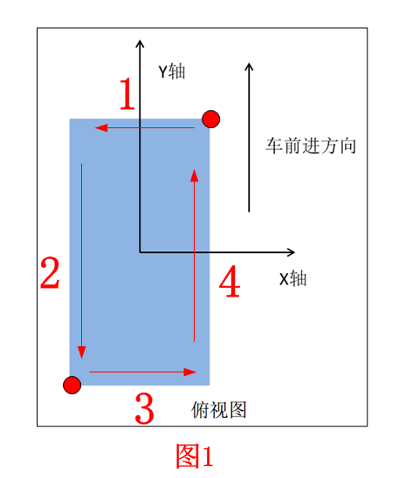
Lidar | 105
Lidar | 300 | 是 | 192.168.2.109 |  | 以太
Lidar | 301 | 是 | 192.168.2.110 |  | 以太
Lidar | 302 |  |  |  | 以太
Lidar | 303
Lidar | 304
Lidar | 305

Camera | 100 | 是 | 192.168.2.151 |  | CAN
Camera | 101 | 是 | 192.168.2.152 |  | CAN
Camera | 102 | 是 |  |  | CAN
Camera | 103
Camera | 104
Camera | 105
Camera | 200
Camera | 201
Camera | 202
Camera | 203
Camera | 204
Camera | 205
Camera | 300 | 是 |  |  | CAN
Camera | 301 | 是 |  |  | CAN
Camera | 302 | 是 |  |  | CAN |  | 2019-09-10 分配camera相机IP地址 151，152
Camera | 303
Camera | 304
Camera | 305
Camera | 400
Camera | 401
Camera | 402
Camera | 403
Camera | 404
Camera | 405

IMU/GNSS | 100 | 是 |  |  | CAN
IMU/GNSS | 101
IMU/GNSS | 300
IMU/GNSS | 301

Radar | 100 | 是 | 192.168.2.122:8005 |  | CAN转以太
Radar | 101 | 是 |  |  | CAN转以太
Radar | 102 |  |  |  | CAN转以太
Radar | 103
Radar | 104
Radar | 105
Radar | 300 |  |  |  | CAN转以太
Radar | 301 |  |  |  | CAN转以太
Radar | 302 |  |  |  | CAN转以太
Radar | 303
Radar | 304
Radar | 305

Utrasonic | 100 | 是 |  |  | CAN
Utrasonic | 101 | 是 |  |  | CAN
Utrasonic | 102 | 是 |  |  | CAN
Utrasonic | 103 | 是 |  |  | CAN
Utrasonic | 104
Utrasonic | 105
Utrasonic | 106
Utrasonic | 107
Utrasonic | 108
Utrasonic | 109
Utrasonic | 200 | 是 |  |  | CAN
Utrasonic | 201 | 是 |  |  | CAN
Utrasonic | 202 | 是 |  |  | CAN
Utrasonic | 203 | 是 |  |  | CAN
Utrasonic | 204 | 是 |  |  | CAN
Utrasonic | 205 | 是 |  |  | CAN
Utrasonic | 206 | 是 |  |  | CAN
Utrasonic | 207 | 是 |  |  | CAN
Utrasonic | 208 | 是 |  |  | CAN
Utrasonic | 209 | 是 |  |  | CAN
Utrasonic | 210 | 是 |  |  | CAN
Utrasonic | 212 | 是 |  |  | CAN
Utrasonic | 214
Utrasonic | 216
Utrasonic | 218
Utrasonic | 220
Utrasonic | 300 | 是 |  |  | CAN
Utrasonic | 301 | 是 |  |  | CAN
Utrasonic | 302 | 是 |  |  | CAN
Utrasonic | 303 | 是 |  |  | CAN
Utrasonic | 304
Utrasonic | 305
Utrasonic | 306
Utrasonic | 307
Utrasonic | 308
Utrasonic | 309
Utrasonic | 400 | 是 |  |  | CAN
Utrasonic | 401 | 是 |  |  | CAN
Utrasonic | 402 | 是 |  |  | CAN
Utrasonic | 403 | 是 |  |  | CAN
Utrasonic | 404 | 是 |  |  | CAN
Utrasonic | 405 | 是 |  |  | CAN
Utrasonic | 406 | 是 |  |  | CAN
Utrasonic | 407 | 是 |  |  | CAN
Utrasonic | 408 | 是 |  |  | CAN
Utrasonic | 409 | 是 |  |  | CAN
Utrasonic | 410 | 是 |  |  | CAN
Utrasonic | 412 | 是 |  |  | CAN
Utrasonic | 414
Utrasonic | 416
Utrasonic | 418
Utrasonic | 420

UWB | 100 | 是 |  |  | 未定
UWB | 101
UWB | 300 | 是 |  |  | 未定
UWB | 301

NTP | 100 | 是 | 192.168.2.220 |  | 以太
OBU | 100 | 是 | 192.168.2.221 |  | 以太

